Hoja1
1.- Elimine el fondo de la imagen y aplique un efecto artístico de grano de película.
2.- Corrija la imagen para dar una nitidez del 25%, aplique un efecto artístico de pincel.
3.- Aplique color a las pestañas de la hoja1, hoja 2 y hoja 3 de modo que cada una sea de color diferente.
4.- Escale el gráfico de modo que el alto y ancho queden en 80%.
5.- Divida la hoja de cálculo de forma horizontal en dos paneles separados
6.- Combine y alinee a la izquierda las celdas del rango B7:N7.

 | Presion Atmosferica
2007-08-21 | 0.068455895228
2007-08-22 | 0.44602106789 | 0
Gráfico
2007-08-23 | 0.24644519712 | .
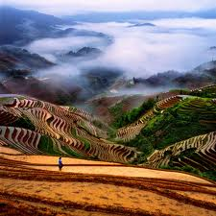
2007-08-24 | 0.93137511886
2007-08-25 | 0.32146897425
2007-08-26 | 0.51487551364
2007-08-27 | 0.51437479562
2007-08-28 | 0.88500502357
2007-08-29 | 0.65537996565
2007-08-30 | 0.45355730571
2007-08-31 | 0.86577305381
2007-09-01 | 0.29249876082
2007-09-02 | 0.631213846
2007-09-03 | 0.14707939615
2007-09-04 | 0.55439518443
2007-09-05 | 0.5850506533
2007-09-06 | 0.86373291478
2007-09-07 | 0.71592048192
2007-09-08 | 0.27426438339

Escribe cuantos minutos tardaste en resolverlo |  |  | 20

 |  |  | Regresar Menú

